Sheet1
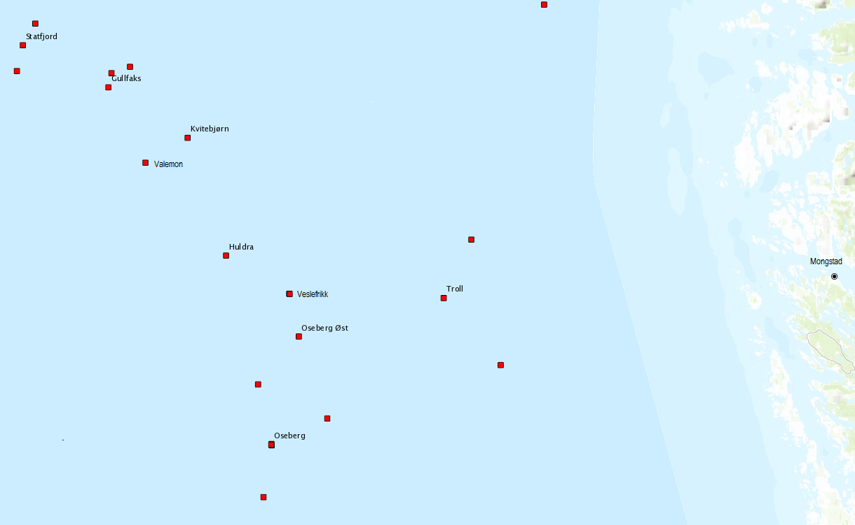
Short code | Name | Position N/S | Position W/E | Lay time | Night open | Type | Frequency | Field
HUL | Huldra | 60.85 | 2.65 | 2:00:00 | No | Permanent | 1 | Huldra
KVB | Kvitebjørn | 61.07 | 2.5 | 2:30:00 | Yes | Permanent | 4 | Kvitebjørn
VAL | Valemon | 61.04 | 2.34 | 2:30:00 | No | Permanent | 3 | Kvitebjørn
WEL | West Elara | 61.04 | 2.34 | 3:00:00 | Yes | Rig | 3 | Kvitebjørn
OSE | Oseberg A/D | 60.48 | 2.82 | 4:00:00 | No | Permanent | 2 | Oseberg
OSB | Oseberg B | 60.48 | 2.82 | 2:00:00 | Yes | Permanent | 6 | Oseberg
OSC | Oseberg C | 60.6 | 2.77 | 3:00:00 | Yes | Permanent | 5 | Oseberg
OSS | Oseberg Sør | 60.38 | 2.79 | 3:00:00 | Yes | Permanent | 4 | Oseberg
OSO | Oseberg Øst | 60.7 | 2.93 | 3:00:00 | No | Permanent | 3 | Oseberg
DEL | Songa Delta | 59.14 | 2.41 | 4:00:00 | Yes | Rig | 3 | Oseberg
GFA | Gullfaks A | 61.17 | 2.18 | 3:30:00 | Yes | Permanent | 4 | Tampen
GFB | Gullfaks B | 61.2 | 2.2 | 2:30:00 | No | Permanent | 4 | Tampen
GFC | Gullfaks C | 61.2 | 2.27 | 3:30:00 | Yes | Permanent | 4 | Tampen
STA | Statfjord A | 61.25 | 1.85 | 3:30:00 | Yes | Permanent | 3 | Tampen
STB | Statfjord B | 61.2 | 1.82 | 3:30:00 | Yes | Permanent | 3 | Tampen
STC | Statfjord C | 61.29 | 1.9 | 3:30:00 | Yes | Permanent | 3 | Tampen
DSA | Deepsea Atlantic | 61.1 | 2.19 | 3:00:00 | Yes | Rig | 3 | Tampen
SOD | Songa Dee | 61.07 | 2.19 | 3:00:00 | Yes | Rig | 3 | Tampen
TRO | Troll A | 60.64 | 3.72 | 3:00:00 | No | Permanent | 3 | Troll
TRB | Troll B | 60.77 | 3.5 | 3:00:00 | No | Permanent | 2 | Troll
TRC | Troll C | 60.88 | 3.6 | 3:00:00 | No | Permanent | 2 | Troll
COI | Cosl Innovator | 60.84 | 3.58 | 4:00:00 | Yes | Rig | 5 | Troll
CPR | Cosl Promoter | 60.73 | 3.66 | 4:00:00 | Yes | Rig | 5 | Troll
SDO | Stena Don | 60.85 | 3.62 | 4:00:00 | Yes | Rig | 5 | Troll
WVE | West Venture | 60.78 | 3.44 | 4:00:00 | Yes | Rig | 5 | Troll
VFB | Veslefrikk B | 60.78 | 2.89 | 4:00:00 | Yes | Rig | 3 | Veslefrikk
FMO | Mongstad | 60.79 | 5.06 |  |  | Base

Mulige mindre case:
Se på enkeltfelt eller kobinasjoner av enkeltfelt, f.eks.
 | Troll
 | Tampen
 | Tampen+Kvitebjørn
 | Oseberg
 | Troll+Oseberg

Case uten DSD, DSA og WVE
Case uten Veslefrikk og Huldra (kort levetid igjen)

